CONSOLIDADO
 |  | LISTADO MAESTRO DE DOCUMENTOS IDEP | Fecha de Actualización del Listado

 |  |  | 2018-05-10

Cantidad de Documentos Vigentes por Proceso
ESTADO | Vigente

Cuenta de CÓDIGO
PROCESO | Total
Atención al Ciudadano | 12
Control Interno Disciplinario | 4
Dirección y Planeación | 17
Divulgación y Comunicación | 12
Evaluación y Control | 11
Gestión Contractual | 51
Gestión de Recursos Físicos y Ambiental | 24
Gestión del Talento Humano | 55
Gestión Documental | 28
Gestión Financiera | 21
Gestión Jurídica | 10
Gestión Tecnológica | 10
Investigación y Desarrollo Pedagógico | 19
Mejoramiento Integral y Continuo | 22
Total general | 296

Cantidad de Documentos Vigentes por Tipo
ESTADO | Vigente

Cuenta de CÓDIGO
TIPO DOCUMENTO | Total
CARACTERIZACIÓN | 14
FORMATO | 152
GUÍA | 7
INSTRUCTIVO | 19
MANUAL | 13
PLAN | 13
POLÍTICA | 4
PROCEDIMIENTO | 73
PROGRAMA | 1
Total general | 296

MAPA PROCESOS
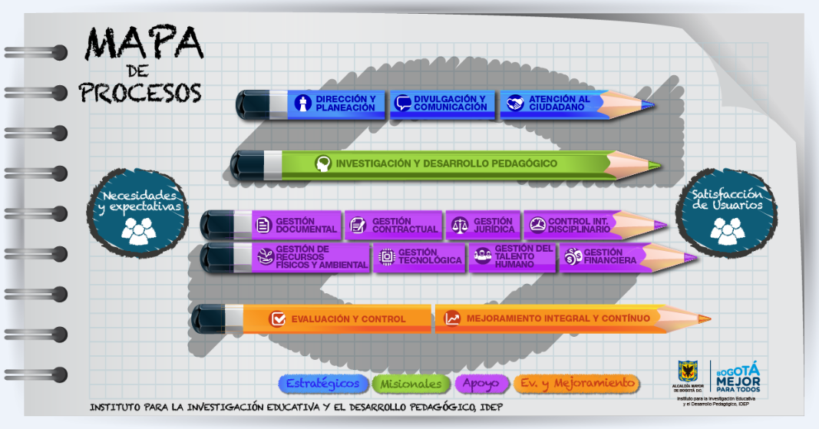
Volver

DIC-01
 |  | LISTADO MAESTRO DE DOCUMENTOS INSTITUTO PARA LA INVESTIGACIÓN EDUCATIVA Y EL DESARROLLO PEDAGÓGICO IDEP |  |  |  | CÓDIGO: FT-MIC--03-08
 |  |  |  |  |  | VERSIÓN: 4
 |  |  |  |  |  | FECHA DE APROBACIÓN: 11/07/2017
 |  |  |  |  |  | RESPONSABLE: JEFE OFICINA ASESORA DE PLANEACIÓN

TIPO DE PROCESO: |  | ESTRATÉGICO
NOMBRE DEL PROCESO: |  | DIC-01 DIVULGACIÓN Y COMUNICACIÓN
VERSIÓN | CÓDIGO | NOMBRE DEL DOCUMENTO | FECHA DE APROBACIÓN | OFICINA RESPONSABLE | ESTADO | CONTROL DE CAMBIOS | OBSERVACIONES
CARACTERIZACIÓN
3 | CR-DIC-01-01 | Caracterización Divulgación y Comunicación | 2017-07-11 | Subdirección Académica | Vigente
PROCEDIMIENTOS
4 | PRO-DIC-01-09 | Gestión de Publicaciones | 2018-07-12 | Subdirección Académica | Vigente | V3: 16/04/2018
1 | PRO-DIC-01-10 | Canales de Comunicación y Web | 24/11/2014 | Subdirección Académica | Obsoleto
2 | PRO-DIC-01-11 | Gestión de Comunicaciones | 2017-07-11 | Subdirección Académica | Vigente
2 | PRO-DIC-01-12 | Procesamiento Técnico y Físico de las Publicaciones del Centro de Documentación | 2017-03-14 | Subdirección Académica | Vigente | Cambios numerales2, 3, 7 y 9 (FT-MIC-03-04 Solicitud de Creación, modificación o anulación de documentos aprobado el 14 de marzo de 2017)
1 | PRO-DIC-01-14 | Promoción a la Investigación en alianza con CLACSO | 2015-11-24 | Subdirección Académica | Vigente
POLITICAS
2 | PO-DIC-01-01 | Política de comunicaciones | 2014-12-24 | Subdirección Académica | Vigente
MANUALES
1 | MN-DIC-01-01 | Manual de Procesos Técnicos | 2015-04-27 | Subdirección Académica | Vigente
3 | MN-DIC-01-02 | Estrategia de Comunicaciones Componente 1 | 2017-09-13 | Subdirección Académica | Vigente | Actualización de la Estrategia de comuniccioes para la vigencia 2017
1 | MN-DIC-01-03 | Estrategia de Comunicaciones Componente 2 | 2017-09-13 | Subdirección Académica | Vigente | Creación del Documento
INSTRUCTIVOS
3 | IN-DIC-01-02 | Solicitud de Publicaciones en el Ecosistema Web | 2017-07-24 | Subdirección Académica | Vigente
FORMATOS
1 | FT-DIC-01-01 | Planilla de entrega de publicaciones en feria del libro y otros eventos | 2015-04-27 | Subdirección Académica | Vigente
1 | FT-DIC-01-02 | Planilla de entrega de publicaciones en el centro de documentación | 2015-04-27 | Subdirección Académica | Vigente
DOCUMENTOS EXTERNOS

